상품제안서
빛나 민족의 유산 시리즈 자개 2종세트 (자개볼펜+USB메모리) (USB3.0) 16GB~128GB | 상품코드: F32486

 |  |  |  |  |  |  | 02-412-0044 | www.easy1.co.kr
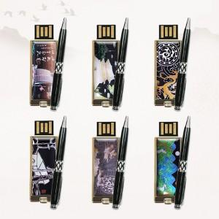

【상세/제작정보】

【인쇄/포장옵션】 | 레이저 / 포장지포장

【공급단가】 | 수량 | 50~ | 100~ | 500~ | 1,000~ | 2,000~
*VAT별도 | 16GB,32GB | 24,000원 | 23,600원 | 23,000원 | 22,590원 | 22,000원
 | 64GB | 31,800원 | 31,270원 | 30,470원 | 29,940원 | 29,150원
 | 128GB | 45,000원 | 44,250원 | 43,120원 | 42,370원 | 41,250원

【상품 URL】 | https://easy1.co.kr:443/src/goods_detail.php?gdno=32486

